Serena 2
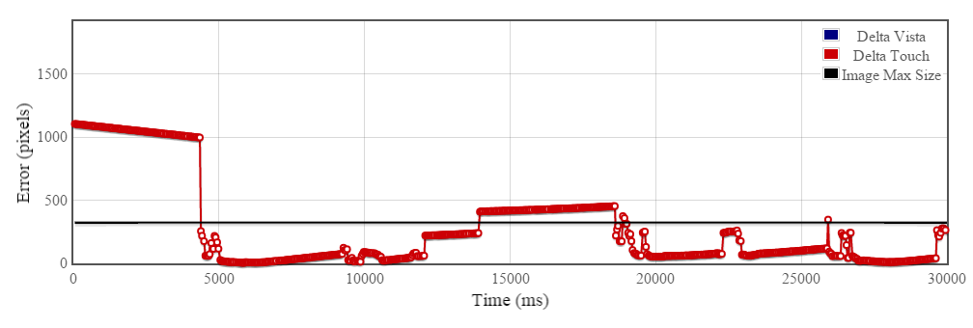
Serena ex. 2

